Tasks
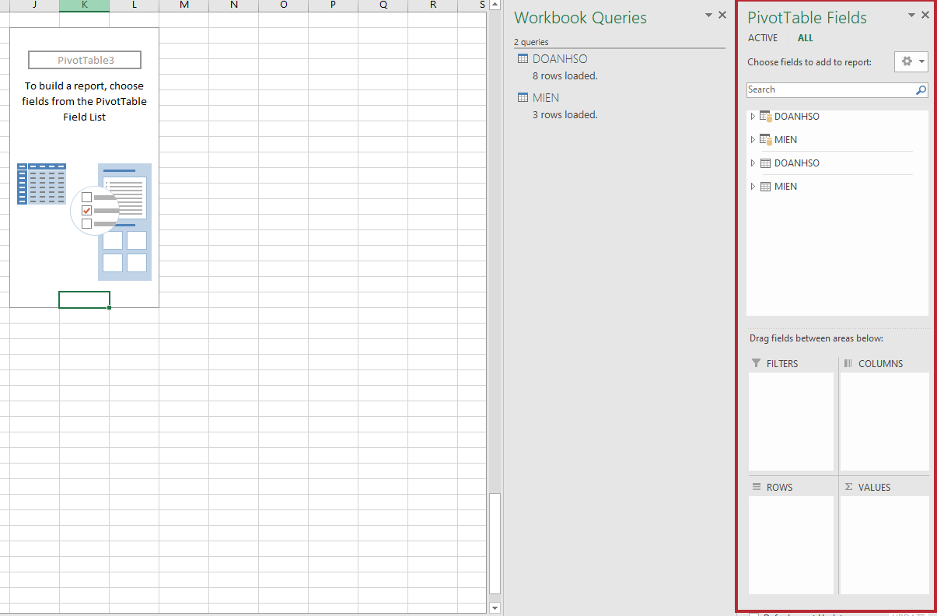
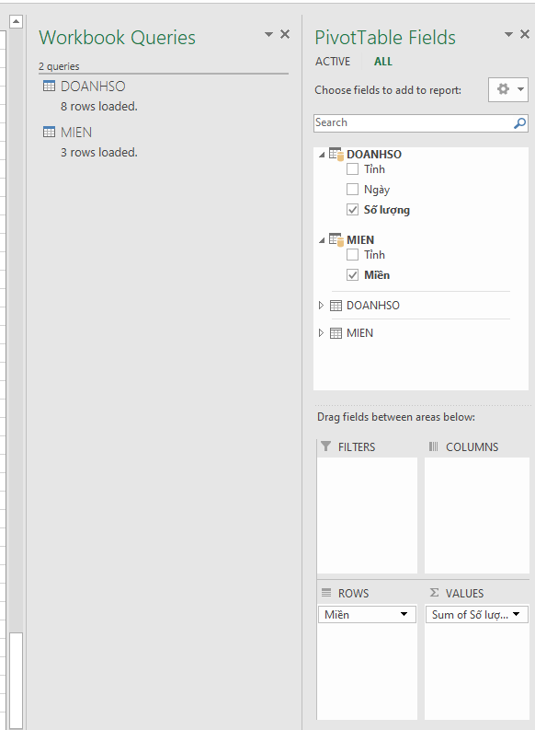
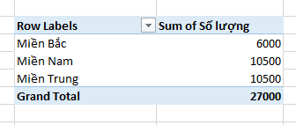
Power Pivot - Diagram View

Databases:

Tỉnh | Ngày | Số lượng | Tỉnh | Miền
Hà Nội | 2021-12-02 | 1000 | Hà Nội | Miền Bắc
Hà Nội | 2021-10-03 | 2000 | Nghệ An | Miền Trung
Hà Nội | 2021-09-03 | 3000 | Hồ Chí Minh | Miền Nam
Nghệ An | 2021-03-11 | 2000
Nghệ An | 2021-01-03 | 2500
Nghệ An | 2021-03-02 | 6000
Hồ Chí Minh | 2021-10-02 | 9500
Hồ Chí Minh | 2021-10-03 | 1000

Tasks:
1. DOANH SO + MIEN --> DATA MODEL
2. CONNECT BY JOIN "TINH" Column
3. PivotTable For Summary

Hướng dẫn

1. Adding 2 dfs into data model

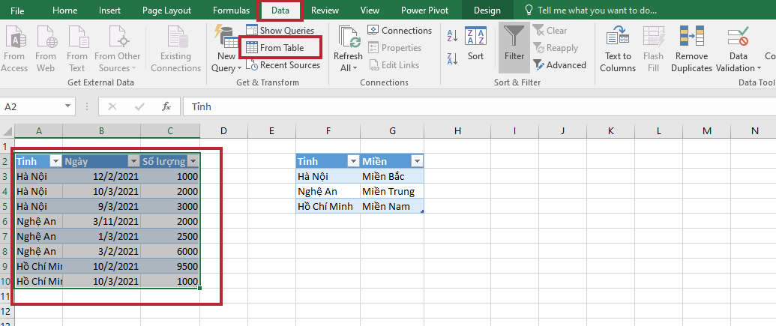

Close & Load them into data model

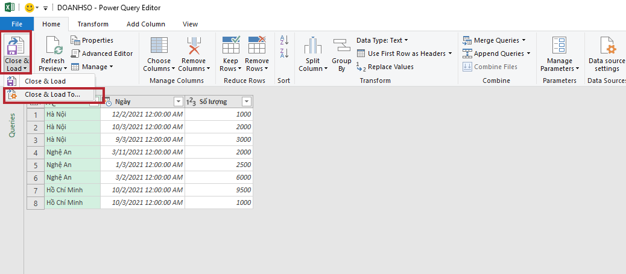

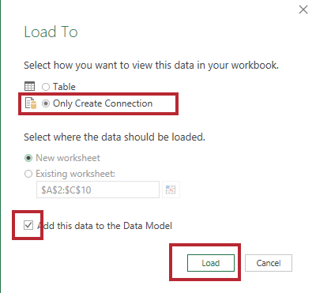

2. Establish relationship

Pivot Table

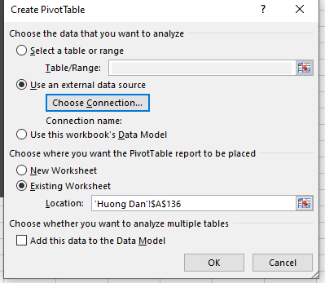

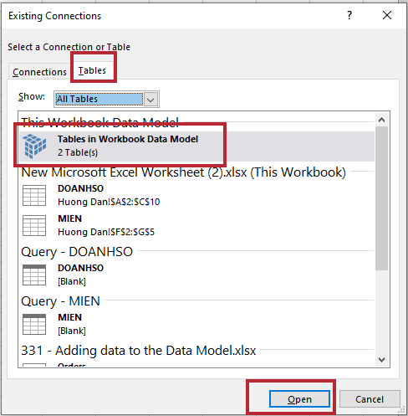

Bước 4: Chọn Ok
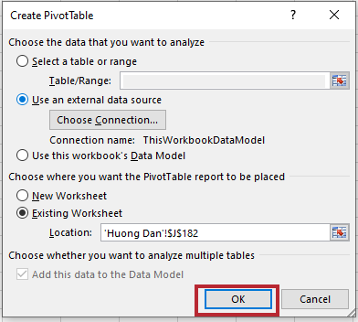

Sau khi thực hiện các bước trên, các bạn sẽ thấy thanh PivotTables Fields

